index関数
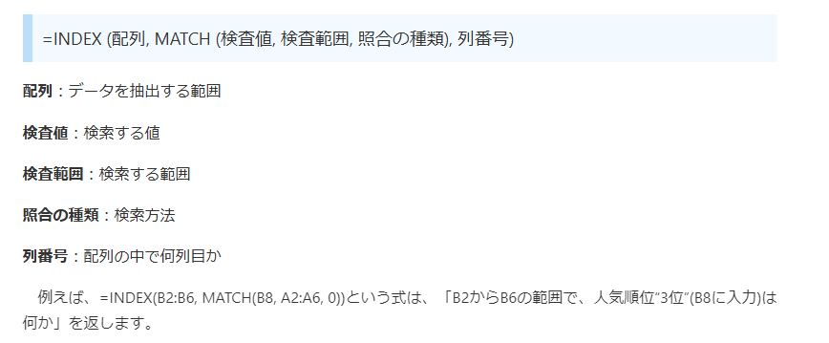
テスト結果
 | 1月 | 2月 | 3月 | 検索
田中 | 53 | 94 | 68 | 林 | 60
鈴木 | 95 | 67 | 61 | #N/A | 50
山本 | 59 | 84 | 86 | #N/A | 69
林 | 60 | 52 | 61 | 鈴木 | 95
木本 | 75 | 94 | 50 | #N/A

多栏位排序
